Hoja1
Codigo | Imagen | Nombre
101 | 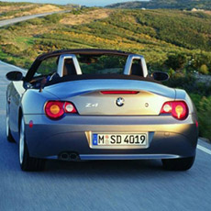 1 | Auto
102 | 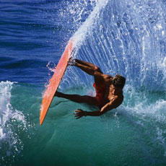 2 | Tablista
103 | 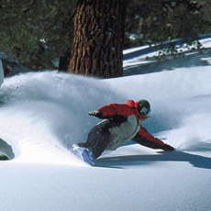 3 | Nieve
104 | 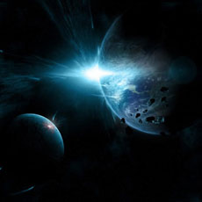 4 | Planetas

